MOBILE - RESPONSIVE
 | 1. Informations générales du rapport | Titre du rapport : Rapport de tests Mobile – LT Browser Projet : PlayPro Version testée : vX.Y.Z Environnement : Tenant - DEV Type de tests : Mobile Web Date d’exécution : 21/01/2026 Testeur : Chaker Ben Said | 2. Périmètre des tests | Fonctionnalités testées Fonctionnalités hors périmètre Pages / modules concernés
 | 2. Périmètre des tests | Fonctionnalités testées Fonctionnalités hors périmètre Pages / modules concernés | 3. Environnement de test | Plateforme : LambdaTest Outil : LT Browser Type de test : Mobile Responsive / Real Device (si applicable)
 | 3.2 Configuration Mobile | Marque : Samsung Modèle : Galaxy S23 Ultra Résolution : 1440 × 3088 px Ratio : 19.3:9 Densité : ~500 ppi | 3.3 Système & Navigateur | OS : Android 13 / 14 Navigateur : Chrome Mobile Version navigateur : XX.0
TC ID | Titre | Pré-conditions | Steps | tests_data | Résultats Actuels | Résultats Attendus | Status (Réussi/ Echéc) | Remarques | Captures

24 | PLPRB-1508 [DESIGN] Header / Menu Menu Profile TC-01 – Test Sur device Mobile | 1) L'admin est sur la platforme Responsive MOBILE: LT_Browser 2) Une internet stable et forte 3) Le client est déjà se connecté | 1) Ouvrir le menu profil sur un device mobile 2) Vérifier le header et les menus sur une résolution mobile |  |  | Aucun élément masqué involontairement Alignement conservé | Test En Cours
24 | PLPRB-1511 – DESIGN Calendrier TC-01 – Test Sur device Mobile | 1) L'admin est sur la platforme Responsive MOBILE: LT_Browser 2) Une internet stable et forte 3) Le client est déjà se connecté | 1) Ouvrir le calendrier sur un device mobile |  |  | ✅ Plein contenu respecté sur toutes les résolutions ❌ Pas de padding blanc visible | Test En Cours
24 | PLPRB-1514 [DESIGN] Codes promo TC-01 – Test Sur device Mobile | 1) L'admin est sur la platforme Responsive MOBILE: LT_Browser 2) Une internet stable et forte 3) Le client est déjà se connecté | 1) Ouvrir le page code promos |  |  | ✅ Le tableau s’adapte correctement ❌ Pas de scroll horizontal inutile | Test En Cours

 | Mobile connexion | 1) L'admin est sur la platforme Responsive MOBILE: LT_Browser 2) Une internet stable et forte 3) Le client est déjà se connecté | 1) taper un URL en navigateur 2) saisir un email valide 3) saisir un mot de passe valide 4) cliquer sur le bouton Me conencter | https://chakertestqa.playpro.fr/connexion 2) chTenant01@yopmail.com 3) Admin1234! | connexion valide | connexion valide | Passed | 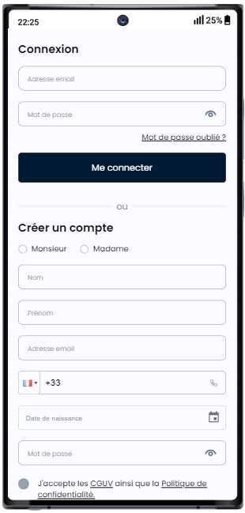
 | Mobile Réservation activité | 1) L'admin est sur la platforme Responsive MOBILE: LT_Browser 2) Une internet stable et forte 3) Le client est déjà se connecté | 1) cliquer sur une activité 2) cliquer sur OPTION: Je souhaite réserver tout l'espace 3) sélèctionner option Prix/Durée 4) cliquer sur le bouton Continuer 5) sélèctionner un créneau 6) sélèctionner des options 7) cliquer sur le bouton Finaliser 8) se connecter avec mail et pwd valides 9) en panier , sélèctionner Carte Bancaire 10) cliquer sur le bouton "Payer maintenant" | 1) Foot à 5 – Réservation 3) Foot à 5 – Réservation 5) Espace PaintPro 20:00 96.75€ Dispo. 11/11 6) + Smartphone X200 619€ * 2 + Smartphone - BRAND 641€ * 3 - Vivo X200 FE - 12 Go RAM - 512 Go - AMOLED - Noir | commande payée et redirection vers le page: /Panier avec un message: checked Merci pour votre réservation ! 🎉 Votre réservation a bien été enregistrée. Vous recevrez une confirmation par email très prochainement En profile > Mes Achats & Réservations, la commande s'affiche: Session Foot à 5 – Réservation Tout l'espace , 3257.75 € 22-01-2026, 20:00 - 21:35 Payée | passage et paiement de la commande sur le mobile correctement | Passed
 | Mobile Achat bon cadeau | 1) L'admin est sur la platforme Responsive MOBILE: LT_Browser 2) Une internet stable et forte 3) Le client est déjà se connecté | 1) Aller vers reservation gift en mobile 2) cliquer sur le montant 3) ajouter la quantité 4) cliquer sur le bouton Suivant 5) sélèectionner carte bancaire 6) cliquer sur le bouton Payer maintenant | 1) https://chakertestqa.playpro.fr/gift 2) 250€ 3) 1 | Bon cadeau est ajoutée au panier avec succès ! En panier: 1 Articles qui s'affiche Bon cadeau 250.00€ 1 commande bon cadeau est payé avec succès | passage et paiement de la commande gift sur le mobile correctement | Passed
 | Mobile passer une commande combo | 1) L'admin est sur la platforme Responsive MOBILE: LT_Browser 2) Une internet stable et forte 3) Le client est déjà se connecté | 1) Aller vers reservation combo 2) Sélectionner les éléments 3) cliquer sur le bouton Continuer 4) Sélectionnez le nombre de personnes 5) cliquer sur le bouton Continuer 6) sélèctionner un créneau pour chaque activité 7) cliquer sur le bouton Suivant 8) cliquer sur le bouton : Continuer sans option 9) sélèctionner une carte bancaire 10) cliquer sur le bouton Payer maintenant | 1) https://chakertestqa.playpro.fr/ discover/combos/packtenantnotsamecalendar?id=2 2) - Foot à 5 – Réservation - VR Game Immersion - Paintball Squad Battle - Basket Indoor – Booking 4) 6 9) visaCard Chaker Ben said ****-4242 | commande combo est passé et payé avec succès et en Profile > Mes Achats & Réservations: Session PackTenant_not_same_calendar 6 Ticket , 268.62 € 22-01-2026 Payée | passage et paiement de la commande combo sur le mobile correctement | Passed
 | Mobile transférer Mes Points de Fidélités | 1) L'admin est sur la platforme Responsive MOBILE: LT_Browser 2) Une internet stable et forte 3) Le client est déjà se connecté | 1) Aller vers Mon Portefeuille 2) cliquer sur le bouton Transformer mes points 3) Choisir le nombre de points à transformer 4) cliquer sur le bouton CONFIRMER | 2) Mes points 36000 3) 36000 = 360.00 € | msg: Votre Portefeuille a été rechargé avec succès ! | transfert points fidélité et rechargement de wallet correctement ! | Passed | 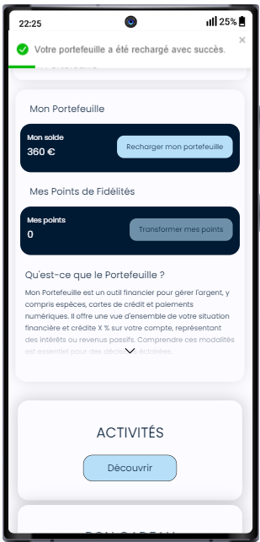
 | Mobile passer une commande Forfait | 1) L'admin est sur la platforme Responsive MOBILE: LT_Browser 2) Une internet stable et forte 3) Le client est déjà se connecté | 1) cliquer en menu profil sur Découvrir > Offre découverte 2) cliquer sur un forfait 3) ajouter la quantité 4) cliquer sur Ajouter au panier 5) sélèctionner carte bancaire 6) cliquer sur le bouton Payer maintenant | 2) Forfait Illimité01 https://chakertestqa.playpro.fr/ discover/offer/forfait-illimite01?id=2 3) 10 5) visaCard Chaker Ben said ****-4242 | Forfait ajouté au panier avec succès ! 1 Articles: Forfait Illimité01 257.00€ * 10 | commande forfait est payé correctement | Passed | 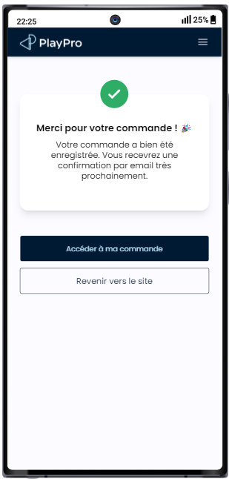

 | passer une commande activité avec des questions | 1) L'admin est sur la platforme Responsive MOBILE: LT_Browser 2) Une internet stable et forte 3) Le client est déjà se connecté | 1) cliquer sur une activité 2) choisir Nombre de personnes 3) sélèctionner Choix de la formule 4) cliquer sur le bouton Suivant 5) choisir un créneau 6) cliquer sur le bouton "Finaliser ma réservation" 7) cliquer sur un moyen de paiement 8) cliquer sur le bouton "Payer maintenant" | 1) COOKING WORKSHOP 2) 4 3) Cooking Workshop 5) mardi 27 janvier Cooking Workshop 4 pers. 16:00 1027.56€ 7) visaCard Chaker Ben said ****-4242 | error 500: API: https://chakertestqa-bo.playpro.fr/api/ v1/payment/add-to-basket Request Method: POST Status Code: 500 Payload: {"payment":{"wallet":{"amount":0},"stripe": {"paymentMethodId":"pm_1Ss0RXLzRuw2JmVxWg4qH0nU", "amount":1027.56}},"purchase":{"activity": {"orderId":177},"totalPriceAcompte":1027.56, "totalPricePromo":1027.56},"restPayment":1027.56, "restPaymentAcompte":1027.56,"is_paid_acompte": false,"promoCode":null} Response: { "message": "Cannot save ValidatedOrderInvoice: type_id is required and must reference a valid InvoiceType", "exception": "Exception", "file": "/home/forge/tenants.playpro.fr/app/ Models/ValidatedOrderInvoice.php", "line": 22, "trace": [ | probleme seeder | Corrigé

 | passer une réservation commande activité avec code promo en mobile | 1) L'admin est sur la platforme Responsive MOBILE: LT_Browser 2) Une internet stable et forte 3) Le client est déjà se connecté | 1) cliquer sur une activité 2) choisir Nombre de personnes 3) sélèctionner Choix de la formule 4) cliquer sur le bouton Continuer 5) choisir un créneau 6) cliquer sur le bouton "Finaliser" 7) choisir une carte de paiement 8) taper un code promo 8) cliquer sur le bouton "Payer maintenant" | 1) Booking Karting Libre 2) 3 3) Booking Karting Libre 5) Parc Trampoline Zone B 12:00 137.25€ 7) visaCard Chaker Ben said ****-4242 8) CPTenant01 | Le code promo s'applique correctement | passage commande activité et paiement avec un code promo | Passed | 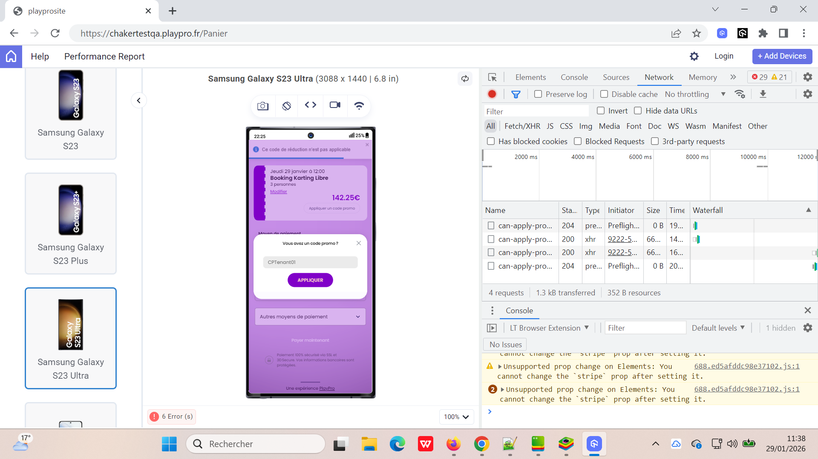
 | Passer une commande de réservation activité en sécurisation | 1) L'admin est sur la platforme Responsive MOBILE: LT_Browser 2) Une internet stable et forte 3) Le client est déjà se connecté | 1) cliquer sur une activité 2) décocher OPTION: Je souhaite réserver tout l'espace 3) choisir Nombre de personnes 4) sélèctionner Choix de la formule 5) cliquer sur le bouton Continuer 6) choisir un créneau 7) cliquer sur le bouton "Confirmer ma réservation- 42€ Soit 21€/pers" 8) choisir une carte de paiement 9) cliquer sur le bouton "Payer maintenant" | 1) Atelier de Cuisine Gastronomique 2 3) 2 4) Atelier de Cuisine Gastronomique 2 6) Salle VR 15:55 42€ | Paiement: Sécuriser la totalité 42.00€ une empreinte bancaire de 42,00€ a été prélevée de votre carte par défaut. | commande activité en sécurisation est payé correctement | Passed | 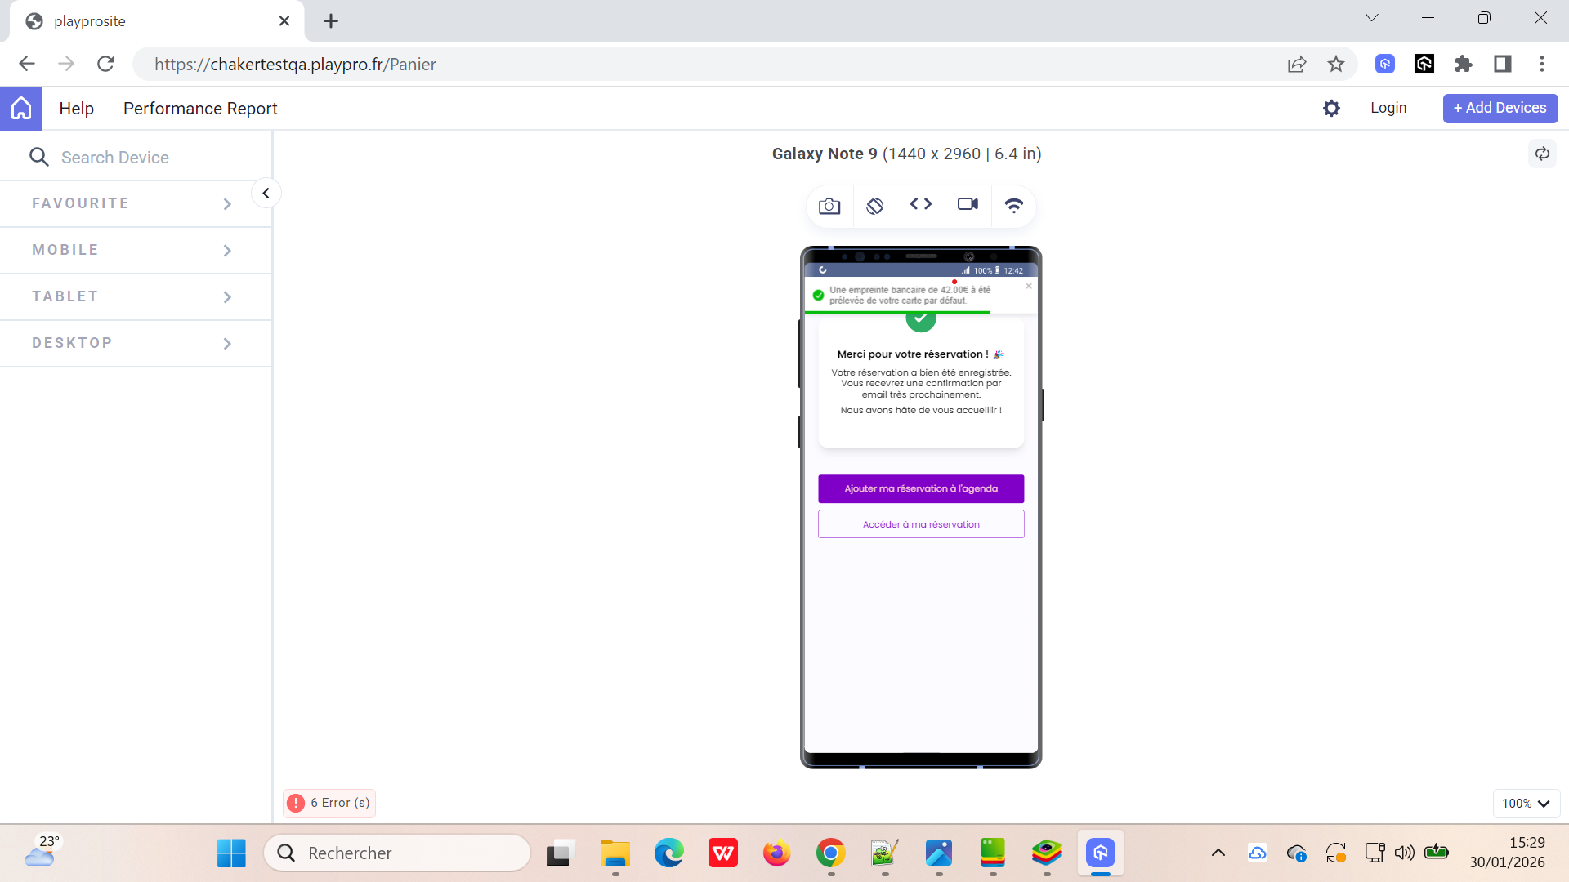
 | passer une commande de réservation activité avec forfait | 1) L'admin est sur la platforme Responsive MOBILE: LT_Browser 2) Une internet stable et forte 3) Le client est déjà se connecté | 1) Aller vers Le Profile 2) cliquer sur une activité 3) sélèctionner le nombre de participants 4) cliquer sur le bouton Continuer 5) choisir un créneau 8) cliquer sur le bouton Suivant 9) cliquer sur le bouton Continuer sans option 9) cliquer sur le bouton "Payer maintenant" | 2) VR Game Immersion 3) 3 personnes 5) VR Game Immersion 18:00 166.5 EURO | un message d'erreur qui s'affiche: Class "App\Http\Controllers\Api\InvoiceType" not found et un emssage: Une erreur s'est produite!, veuillez réessayer! | La réservation d'une activité avec forfait sur le Mobile se termine correctement | Corrigé

 | passer une commande food en Mobile | 1) L'admin est sur la platforme Responsive MOBILE: LT_Browser 2) Une internet stable et forte 3) Le client est déjà se connecté | 1) Aller vers Restauration 2) remplir le panier par les produits(foods) 3) Aller vers le panier 4) sélèctionner une carte bancaire 5) cliquer sur le bouton Payer maintenant | 1) https://chakertestqa.playpro.fr/discover/food 3) https://chakertestqa.playpro.fr/Panier Total : 654.72€ 4) visaCard Chaker Ben said ****-4242 | commande food est passée et payée en mobile correctement | passage commande Food et paiement avec un code promo | Passed

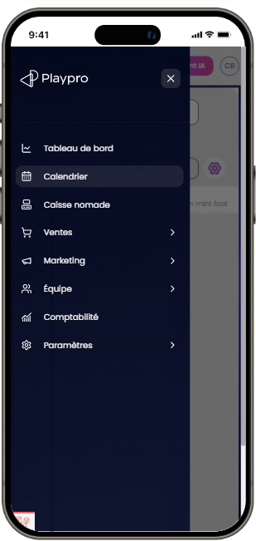
 | PLPRB-2275 (Responsive Mobile BO) Vérifier que : - Menu mobile = identique desktop - Header = responsive - Profil = gestion thème OK - Toutes les pages BO sont utilisables en mobile | 1) L'admin est sur la platforme Responsive MOBILE: LT_Browser 2) Une internet stable et forte 3) Le client est déjà se connecté 4) device mobile: iPhone 15 Pro | 1) Ouvrir menu ☰ 2) Naviguer vers la page Dashboard 3) Naviguer vers la page Calendrier 4) Naviguer vers la page Caisse nomade/POS 5) Naviguer vers la page Ventes / Commandes 6) Naviguer vers la page Marketing 7) Naviguer vers la page Équipe 8) Naviguer vers la page Comptabilité 9) Naviguer vers la page Paramètres 10) Vérifier Header: 11) Cliquer profil 12) Changer thème : Clair → sombre Sombre → clair |  | 2) Dashboard ✔️ Menu accessible ✔️ Cards lisibles ✔️ Aucun chevauchement ✔️ Scroll OK ----------------------------------------------------- 3) Calendrier ✔️ Vue calendrier responsive ✔️ Réservations visibles ✔️ Popup accessible ✔️ Scroll horizontal si besoin ----------------------------------------------------- 4) Caisse nomade/POS ✔️ Produits visibles ✔️ Boutons cliquables ✔️ Panier accessible ✔️ Pas de blocage UI ----------------------------------------------------- 5) Ventes / Commandes ✔️ Liste commandes lisible ✔️ Statuts visibles ✔️ Détails accessibles ✔️ Bouton encaisser OK ----------------------------------------------------- 6) Marketing ✔️ Accès promos ✔️ Formulaire responsive ✔️ Filtres utilisables ----------------------------------------------------- 7) Équipe ✔️ Liste utilisateurs OK ✔️ Boutons action visibles ----------------------------------------------------- 8) Comptabilité ✔️ Tableaux lisibles ✔️ Scroll horizontal si nécessaire ----------------------------------------------------- 9) Paramètres ✔️ Navigation sidebar OK ✔️ Formulaires utilisables ✔️ Toggle visibles ----------------------------------------------------- 10) Header: ✔️ Bouton menu visible ✔️ Profil accessible ✔️ Pas de superposition ✔️ Responsive propre | Menu s’ouvre correctement ✔️ Navigation fonctionne ✔️ Aucun élément cassé ✔️ Scroll OK ✔️ Boutons cliquables ✔️ Thème fonctionne ✔️ | Passed

